제안 서식
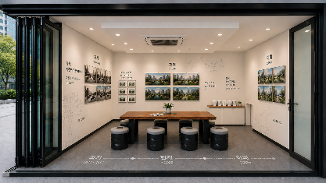 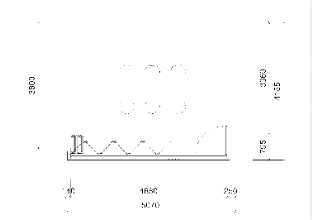
제 안 서
기본 정보
 | 제 안 자 | 윤승현
 | 소속부서 | 시설관리처 시설기획부
 | 직 급 | 기술5급
 | 제 안 명 | (소규모 공사 설계업무) AI 이미지 시각화 기반 공간 연출 및 신속한 의사결정 체계 구축
 | 제안구분 | 지정제안
 | 분 야 | AI혁신
 | 실행부서 | 시설관리처 시설기획부
제안 내용
제안 내용 |  | ○ 소규모 공사 설계 단계에서 AI 이미지 생성 기술을 활용하여 공간 디자인을 사전 시각화하고, 이를 바탕으로 의견 공유 및 의사결정을 신속하게 수행하는 업무체계 구축
 | 배 경 | ○ 자체 설계업무는 일반적으로 설계내역서, 공사내용(텍스트), 도면 등으로 검토 · 보고됨에 따라 결재권자 및 관련자와의 소통시 정보 전달의 한계 발생 ○ 부족한 정보로 인한 시공 중 문제 발생 시 불필요한 예산 증액과 사업 기간 연장 등 손실 발생 ○ 설계 단계 시 AI를 활용한 결과물 이미지 제작으로 소통을 강화하고 문제요소를 사전 파악하는 등 최적의 설계 방향을 도출하는 업무방식 필요
추진내용 |  | ○ AI 기반 기본 공간 이미지 생성 (공간 크기 반영) - CAD 도면(평면·입면), 현장사진 등 자료 입력 → 기본 공간 이미지 생성 ○ AI 색채·마감재 매칭 - 색채 계획, 주요 마감재, 집기류 등 자료 입력 → 공간 디자인 생성 ○ AI 시각자료 기반 설계 검토 절차 도입 - 생성된 AI 이미지를 검토 자료로 활용해, 설계 단계에서 디자인을 결정하는 업무방식 정착 ※ 소통 및 의사결정을 위한 적정 이미지 확보 까지 반복적 이미지 보완 작업 필요
기대효과 |  | ○ 의사결정 정확도 향상 - 완공 예상 이미지를 사전 확인함으로써 근거 있는 판단 가능 ○ 예산 절감 - 디자인 업체 의뢰 없이 자체 수행 가능 - 시공 중 재선정 · 재시공에 따른 비용 발생 최소화 ○ 업무 효율화 - 마감재 · 색상 등 사전 이미지 확인 절차로 공정 지연 방지 ○ 기술행정 신뢰도 제고 - 시각 자료 기반의 체계적 검토로 설계 과정의 전문성 · 신뢰도 향상
첨부 자료(사진, 현황자료 등)
예시) 설계 전 AI 활용 공간이미지 생성부터 성과물 완성까지 (1층 休과천)
1.자료 입력
2.AI 이미지 생성
소통 및 의사결정 최종설계반영
적정 이미지 생성을 위한 반복 작업
3.성과물 완성(공사 완료)

